Teilnehmerliste
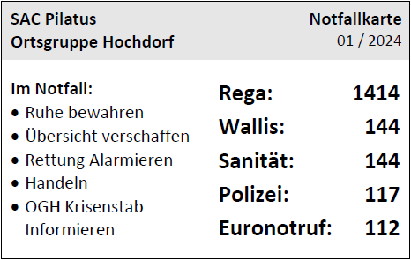
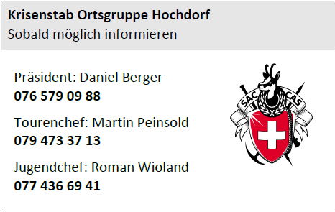
QM 2.7.6 Teilnehmerliste |  | Tourenziel: |  |  | Datum:

 | Name Vorname | Adresse Wohnort | Telefon Handy | Mail | Material | Auto | OGH
Leiter

Teilnehmer
[ ] Hilfsleiter
Teilnehmer
[ ] Hilfsleiter
Teilnehmer

Teilnehmer

Teilnehmer

Teilnehmer

Teilnehmer

Teilnehmer

Teilnehmer

Notizen:

Abrechnung: | Subvention für Jugend von Fr. 10.- pro Tag auszubezahlen, sofern die effektiven Kosten Fr. 20.- pro Tag überschreiten.

Wichtig: Die Teilnehmerliste muss vor dem Start der Tour per Email an die Tourenchefin (tourenchef-ogh@sac-pilatus.ch) / Jugendchef (j_s-chef-ogh@sac-pilatus.ch) und den Präsidenten (praesidium-ogh@sac-pilatus.ch) gesendet werden, damit in einem Notfall die Unterstützung gemäss Notfallorganisation erfolgen kann.
Notfallkonzept: | - Teilnehmerliste vorgängig verteilen
(Zusammenfassung) | - Teilnehmerliste auf Tour weiteren Personen verteilen
 | - Notfallkarte mitnehmen

